Sheet1
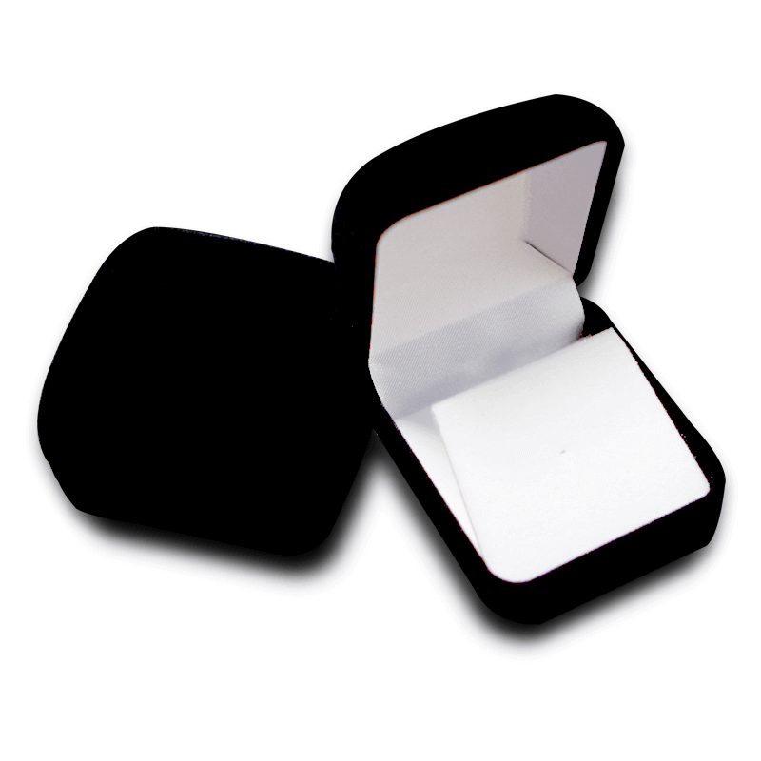
 |  |  | 颜色 | 材质 | 内径尺寸(mm) |  |  | 价格 | filename | tumbnail1 | tumbnail2 | tumbnail3
类型 | 参考图 | 产品名 |  |  | 长 | 宽 | 高 |  |  | 30*30 | 60*60 | 90*90
类型1 |  | 方形绒布红-皮筋 | 红色 | 绒布 | 52 | 55 | 24 | 5 | shandardred.png | shandardred@30.png | shandardred@2x.png | shandardred@3x.png
类型2 |  | 方形绒布蓝-皮筋 | 蓝色 | 绒布 | 52 | 55 | 24 | 5 | shandardblue.png | shandardblue@30.png | shandardblue@2x.png | shandardblue@3x.png
类型3 |  | 方形绒布黑-皮筋 | 黑色 | 绒布 | 52 | 55 | 24 | 5 | shandardblack.png | shandardblack@30.png | shandardblack@2x.png | shandardblack@3x.png
类型4 |  | 方形绒布红-卡纸 | 红色 | 绒布 | 52 | 55 | 24 | 5 | holered.png | holered@30.png | holered@2x.png | holered@3x.png
类型5 |  | 方形绒布蓝-卡纸 | 蓝色 | 绒布 | 52 | 55 | 24 | 5 | holeblue.png | holeblue@30.png | holeblue@2x.png | holeblue@3x.png
类型6 |  | 方形绒布黑-卡纸 | 黑色 | 绒布 | 52 | 55 | 24 | 5 | holeblack.png | holeblack@30.png | holeblack@2x.png | holeblack@3x.png
类型7 |  | 圆顶绒布红-矮款 | 红色 | 绒布 | 48 | 48 | 26 | 5 | flannelred.png | flannelred@30.png | flannelred@2x.png | flannelred@3x.png
类型8 |  | 圆顶绒布蓝-矮款 | 蓝色 | 绒布 | 48 | 48 | 26 | 5 | flannelblue.png | flannelblue@30.png | flannelblue@2x.png | flannelblue@3x.png
类型9 |  | 圆顶绒布黑-矮款 | 黑色 | 绒布 | 48 | 48 | 26 | 5 | flannelblack.png | flannelblack@30.png | flannelblack@2x.png | flannelblack@3x.png
类型10 |  | 方顶绒布红-高款 | 红色 | 绒布 | 42 | 43 | 36 | 6 | flannelredhigh.png | flannelredhigh@30.png | flannelredhigh@2x.png | flannelredhigh@3x.png
类型11 |  | 方顶绒布蓝-高款 | 蓝色 | 绒布 | 42 | 43 | 36 | 6 | flannelbluehigh.png | flannelbluehigh@30.png | flannelbluehigh@2x.png | flannelbluehigh@3x.png
类型12 |  | 方顶绒布黑-高款 | 黑色 | 绒布 | 42 | 43 | 36 | 6 | flannelblackhigh.png | flannelblackhigh@30.png | flannelblackhigh@2x.png | flannelblackhigh@3x.png
类型13 |  | 方盒-亚克力-小 | 黑色 | 亚克力 | 40 | 40 | 17 | 2 | pvc.png | pvc@30.png | pvc@2x.png | pvc@2x.png
类型14 |  | 方盒-亚克力-大 | 黑色 | 亚克力 | 60 | 60 | 15 | 2.5 | pvc.png | pvc@30.png | pvc@2x.png | pvc@2x.png

